Sheet1
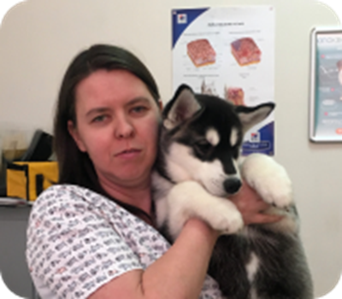
Орлова Мария Николаевна | Главный ветеринарный врач Центра, репродуктолог-неонатолог, специалист ультразвуковой диагностики | https://fs19.net/wp-content/uploads/2019/10/AjnjPlaceablePack-v1.0.jpg
Магер Алиса | Анестезиолог | https://fs19.net/wp-content/uploads/2019/10/AjnjPlaceablePack-v1.0.jpg
Орлов Павел Георгиевич | Ветеринарный врач-кардиолог, хирург, ортопед, специалист ультразвуковой диагностики, генеральный директор | https://fs19.net/wp-content/uploads/2019/10/AjnjPlaceablePack-v1.0.jpg
Михайлова Светлана | Грумер | https://fs19.net/wp-content/uploads/2019/10/AjnjPlaceablePack-v1.0.jpg

